instructiuni completare
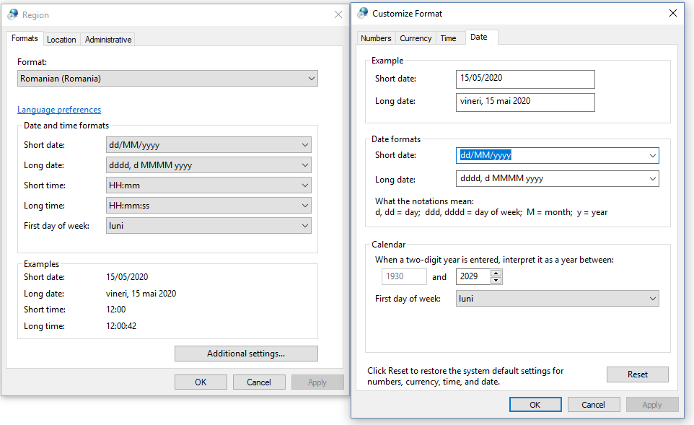
Informatiile cu privire la activitatile desfasurate prin munca la domiciliu / telemunca de catre personalul didactic auxiliar, se completeaza in sheet - ul "RAPORT ACTIVITATE"
În rândurile (1-6) se completează informațiile solicitate de formular
Cu începere din rândul 8 se completează activitățile defalcate pe zile și intervale orare; rubricile se liniază automat dacă în coloana B se introduce o dată calendaristică în formatul acceptat de formular ( de ex. 17/03/2020)
Ora de început, respectiv de sfârșit a fiecărei operațiuni se introduc în formatul acceptat de formular (de ex. 8:00)
În coloana G se indică platforma online folosită pentru munca de la distanță
Raportul se întocmeste cu incepere din 16 martie 2020, pe întreaga perioada a stării de urgență, respectiv a stării de alertă
In sheetul "pontaj centralizat" se pot ascunde liniile corespunzatoare lunilor care nu fac obiectul raportării
VĂ RUGĂM SĂ NU ȘTERGEȚI LINII, COLOANE SAU FORMULE DE CALCUL
Setările regionale trebuie să fie cele specifice țării noastre

